Příloha 3-kontejnery,doplňky
Povodí Labe, státní podnik, Víta Nejedlého 951, 500 03 Hradec Králové, IČ: 70890005

Příloha č. 3 Dodávka kancelářského nábytku - technická specifikace

P.č. | Položka | Název CPV | Specifikace plnění | Vyobrazení | Počet ks | Maximální jednotková cena bez DPH | celkem | ID | Místo dodání
1 | Kontejner zásuvkový, kolečkový | kancelářský nábytek | Kontejner 4zásuvkový, korpus i čela zásuvek z lamino dřevotřískových desek min.18 mm, hrany olepeny hranou ABS min. 2 mm, rozměr 45 x 60 x 60 cm (šířka x výška x hloubka), centrální zámek, barva olše | 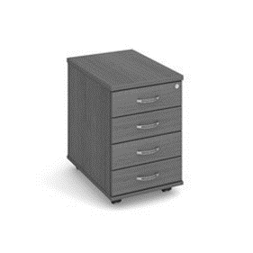 | 8 |  | 0.00 | KZ 4 | Vysoké Mýto
2 | Kontejner zásuvkový, přístavný | kancelářský nábytek | Kontejner 5zásuvkový, korpus i čela zásuvek z lamino dřevotřískových desek min.18 mm, hrany olepeny hranou ABS min. 2 mm, rozměr 45 x 75 x 60 cm (šířka x výška x hloubka), centrální zámek, barva olše | 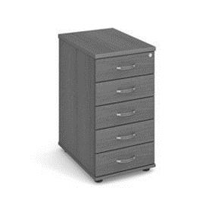 | 1 |  | 0.00 | KZ 5 | Vysoké Mýto
3 | Stolový výsuv | kancelářský nábytek | Stolový výsuv pod plát stolu, z lamino dřevotřískové desky, šířka 70 cm, hloubka 40 cm, včetně pojezdů, barva olše | 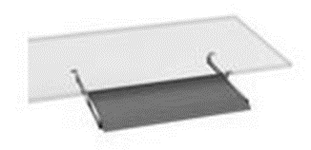 | 2 |  | 0.00 | SV | Vysoké Mýto
4 | Police závěsná | kancelářský nábytek | Závěsná police, z lamino dřevotřískových desek min.18 mm, hrany olepeny ABS min.2 mm, rozměr 120 x 30 x 30 cm (šířka x výška x hloubka), barva olše | 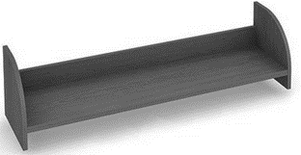 | 10 |  | 0.00 | POZ | Vysoké Mýto
5 | Spisová vložka | kancelářský nábytek | Spisová vložka do niky, z lamino dřevotřískových desek min.8 mm, hrany olepeny ABS min.2 mm, rozměr 76 x 35 x 33 cm (šířka x výška x hloubka), barva olše | 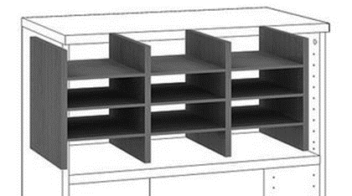 | 1 |  | 0.00 | VSN | Vysoké Mýto
6 | Věšáková stěna | kancelářský nábytek | Věšáková stěna, z lamino dřevotřískových desek min.18 mm, hrany olepeny ABS min.2 mm, rozměr 40 x 190 (šířka x výška), 3 háčky, police, barva olše | 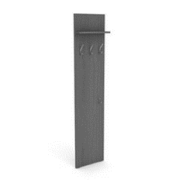 | 7 |  | 0.00 | VS (190) | Vysoké Mýto
7 | Věšáková stěna se zrcadlem | kancelářský nábytek | Věšáková stěna, z lamino dřevotřískových desek min.18 mm, hrany olepeny ABS min.2 mm, rozměr 40 x 190 (šířka x výška), police, zrcadlo, barva olše |  | 1 |  | 0.00 | VSZ (190) | Vysoké Mýto
8 | Věšák kovový | kancelářský nábytek | Věšák včetně držáku deštníků, kovové části v odstínu hliník RAL 9006, mramorová základna,rozměr 31 x 182 x 31 (šířka x výška x hloubka), barva třešeň |  | 1 |  | 0.00 | VK | Žamberk
Celková cena včetně dopravy a montáže |  |  |  |  |  |  | 0.00

 | CPV kód 39141400-6 |  |  | Uchazeč vyplní žlutě označená pole

 | Materiál: Krono 0637 BS Olše |  |  | K nabídce přiložte přesnou specifikaci a foto předmětu koupě

 | Materiál: Krono 0344 třešeň

 | Úchytky: oblé-96 mm, stříbrné

 | výšková tolerance u typu nábytku je přípustná do +3 % od výškové hodnoty uvedené v technické specifikace

 | Kontaktní osoba ve vztahu k zakázce pro Vysoké Mýto | Ing. Shánělová tel.: 778 770 608

 | Kontaktní osoba ve vztahu k zakázce pro Žamberk | H. Jindrová tel.: 770 147 321

